手順書
操作手順書 |  |  |  |  | 作成日時：2019/10/07-12:46:42

 | １．操作環境

 |  |  | シナリオファイル名 | C:\Users\Administrator\Desktop\動作確認手順\ランク別仕切率マスタ一覧リスト.winsnr

 | ２．操作手順

 |  | ２．１．シナリオ：ランク別仕切率マスタ一覧リスト
 |  |  | ２．１．１．[ランク別仕切率マスタ一覧リスト ]ウィンドウ |  |  | 確認日 | 結果
 |  |  | 画面 | 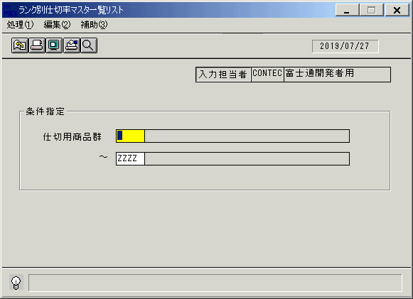
 |  |  | 操作内容 | 「ランク別仕切率マスタ一覧リスト」ウィンドウを初期表示します。

 |  |  | ２．１．２．[ランク別仕切率マスタ一覧リスト]ウィンドウ |  |  | 確認日 | 結果
 |  |  | 画面 | 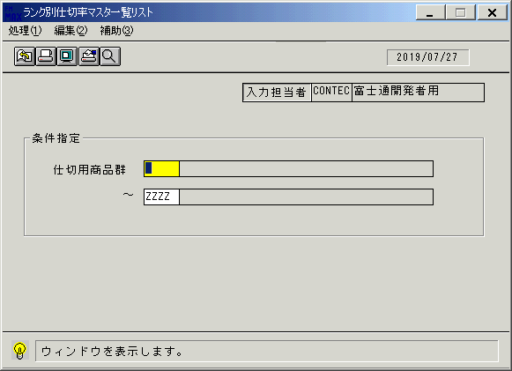
 |  |  | 操作内容 | 「仕切用商品群」のボックス（1つ目）にカーソルを合わせ、検索ボタンをクリックします。

 |  |  | ２．１．３．[ランク別仕切率マスタ一覧リスト]ウィンドウ - [ランク一覧]ウィンドウ |  |  | 確認日 | 結果
 |  |  | 画面 | 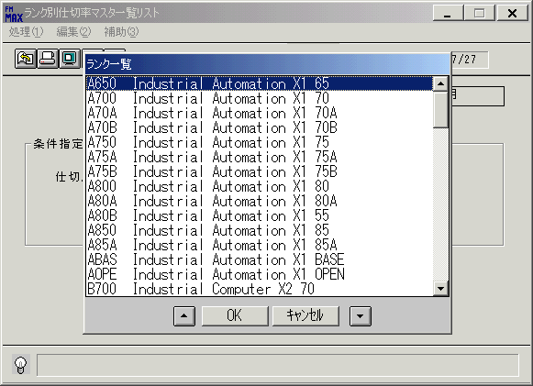
 |  |  | 操作内容 | 項目を選択し、「OK」をクリックします。

 |  |  | ２．１．４．[ランク別仕切率マスタ一覧リスト]ウィンドウ |  |  | 確認日 | 結果
 |  |  | 画面 | 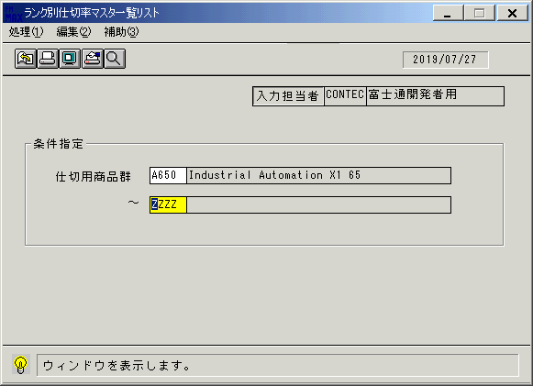
 |  |  | 操作内容 | 「仕切用商品群」のボックス（2つ目）にカーソルを合わせ、検索ボタンをクリックします。

 |  |  | ２．１．５．[ランク別仕切率マスタ一覧リスト]ウィンドウ - [ランク一覧]ウィンドウ |  |  | 確認日 | 結果
 |  |  | 画面 | 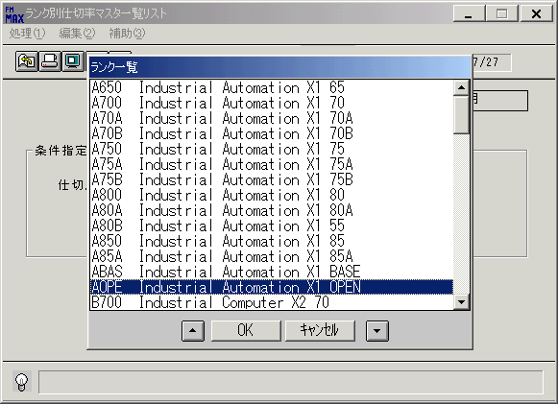
 |  |  | 操作内容 | 項目を選択し、「OK」をクリックします。

 |  |  | ２．１．６．[ランク別仕切率マスタ一覧リスト]ウィンドウ - [ランク別仕切率マスタ一覧リスト]ウィンドウ |  |  | 確認日 | 結果
 |  |  | 画面 | 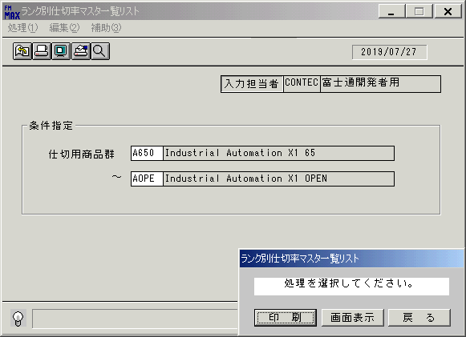
 |  |  | 操作内容 | 「画面表示」をクリックします。

 |  |  | ２．１．７．[デスクトップ]ウィンドウ - [ランク別仕切率マスタ一覧リスト･ﾚﾎﾟｰﾄ]ウィンドウ |  |  | 確認日 | 結果
 |  |  | 画面 | 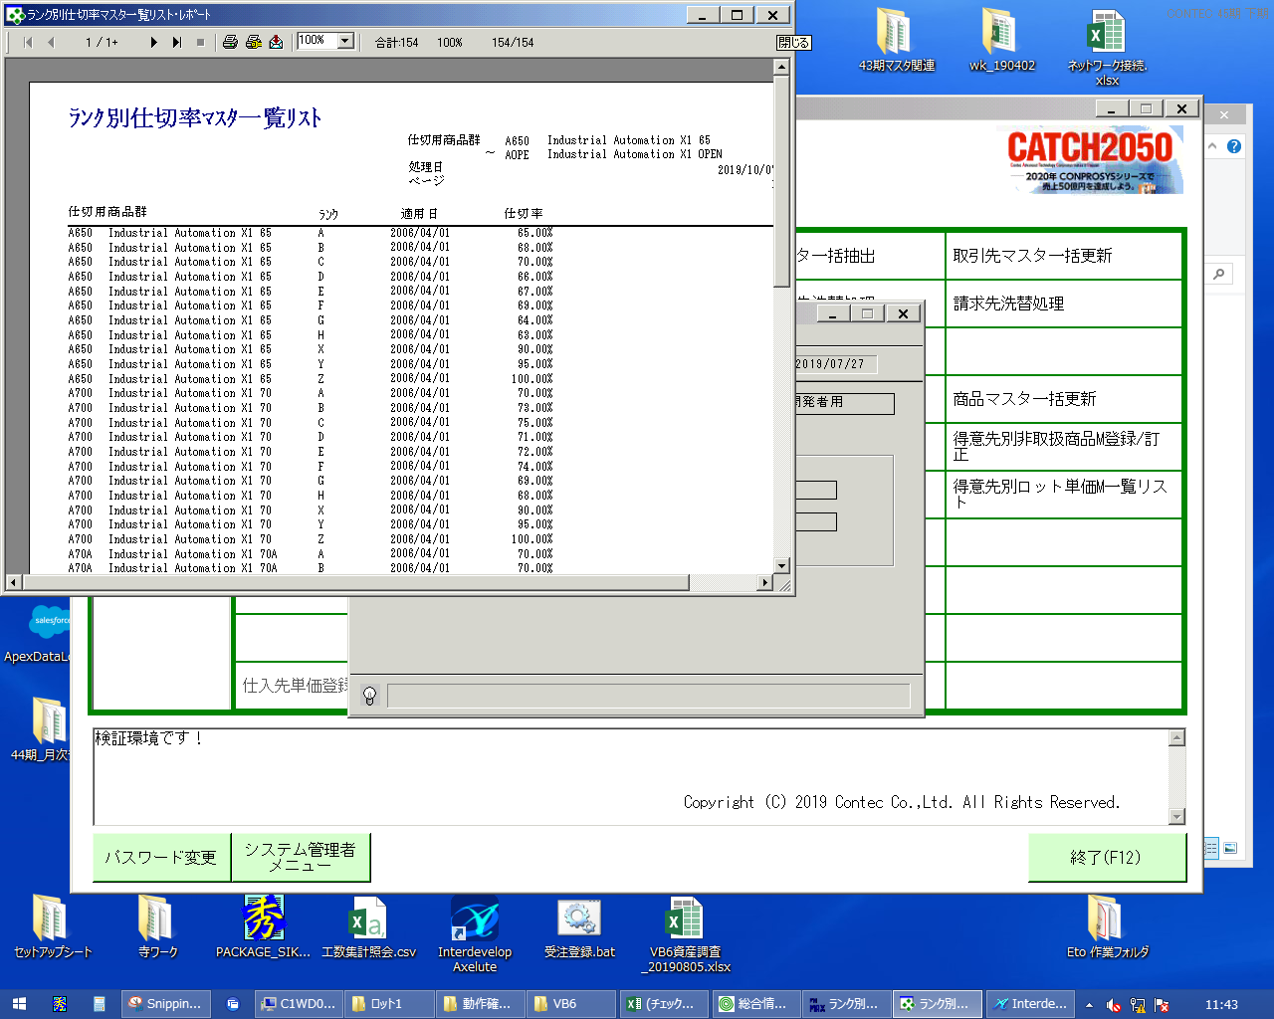
 |  |  | 操作内容 | 「ランク別仕切率マスタ一覧リスト･ﾚﾎﾟｰﾄ」ウィンドウを「×」ボタンで閉じます。

 |  |  | ２．１．８．[ランク別仕切率マスタ一覧リスト]ウィンドウ |  |  | 確認日 | 結果
 |  |  | 画面 | 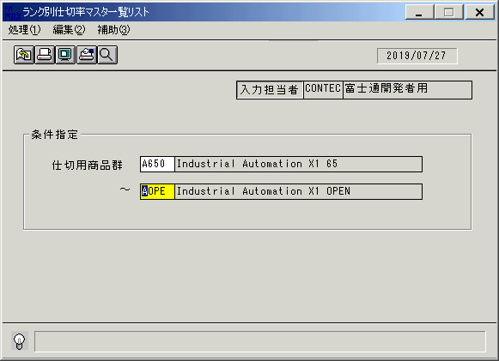
 |  |  | 操作内容 | Enterキーを押します。

 |  |  | ２．１．９．[ランク別仕切率マスタ一覧リスト]ウィンドウ - [ランク別仕切率マスタ一覧リスト]ウィンドウ |  |  | 確認日 | 結果
 |  |  | 画面
 |  |  | 操作内容 | 「印刷」ボタンをクリックします。

